Sheet1
1. Js 调试方法：
 | 1-1. 用chrome浏览器打开 d3_research.html

 | 1-2. 打开开发者工具 右上角小圆点 -> more tools -> developer tools

 |  | Console是浏览器的控制台，出现红色的日志一般是js代码里出现的错误。
 |  | js 代码中使用 console.log 打印的日志将在这里显示成黑色。

 | 1-3. Debug
 |  | 点击 Sources，选择想要调试的文件，在需要的地方设置断点，然后刷新网页就可以调试了。
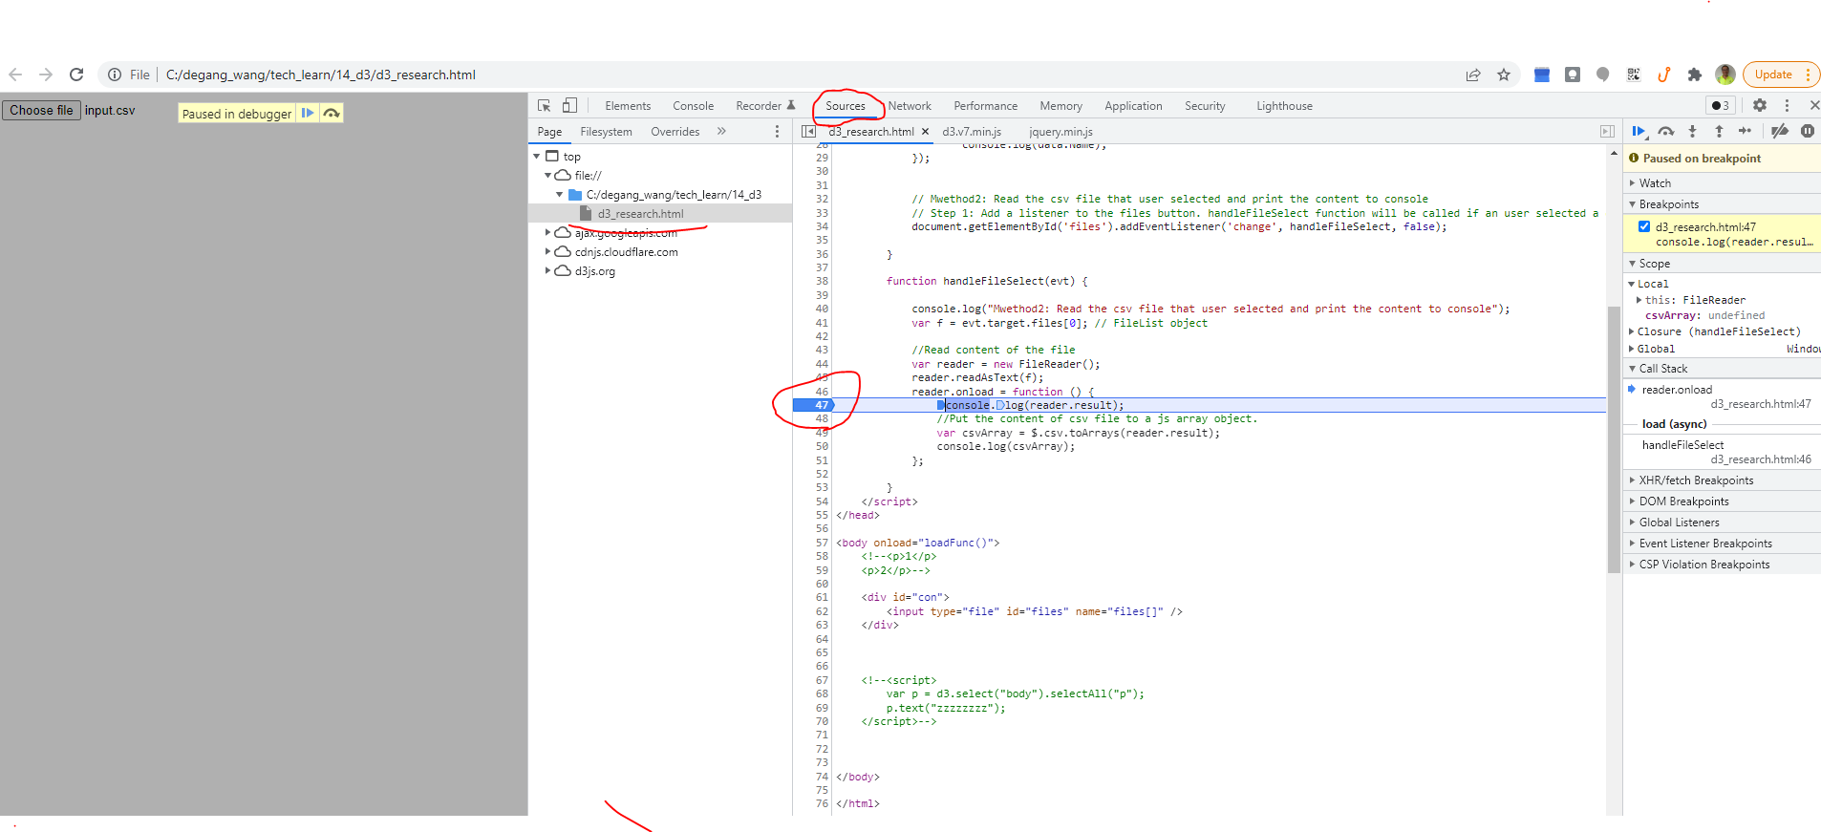

2. 关于读取csv
 | 宝贝，你给我发的那段代码我看了下，那里面可能有个坑，如果宝贝运行一切顺利，那下面的内容不用看也行，如果在Console中遇到类似下面的错误，可以看看老公下面的内容。
 |  | Access to fetch at 'file:///C:/degang_wang/tech_learn/14_d3/input.csv' from origin 'null' has been blocked by CORS policy: Cross origin requests are only supported for protocol schemes: http, data, chrome, chrome-extension, chrome-untrusted, https.
 | 这是因为谷歌浏览器不允许js代码跨域访问，认为加载本地其他文件是不安全的。（其他浏览器可能也有这个问题）
 | 这个其实是有道理的，相当于你访问了一个网站，然后这个网站就可以读取到你本地的文件，那谁还敢访问网页啊，哈哈。

 | 有一些解决办法，这里老公的程序里给出了两个解决办法
 | 第一个方法是本地架设一个简单的http server，然后把html和csv文件放到服务器路径下
 |  | 把
 |  |  | d3_research.html
 |  |  | input.csv
 |  | 放到 C:\degang_wang\tech_learn\14_d3 |  | 这个路径宝贝可以随意指定。

 |  | 打开 命令行窗口，运行
 |  |  | npx http-server C:\degang_wang\tech_learn\14_d3
 |  |  | 后面那个路径就是放置 html和csv文件的路径，会被http server当成服务器根路径 |  | 参照： | https://www.npmjs.com/package/http-server
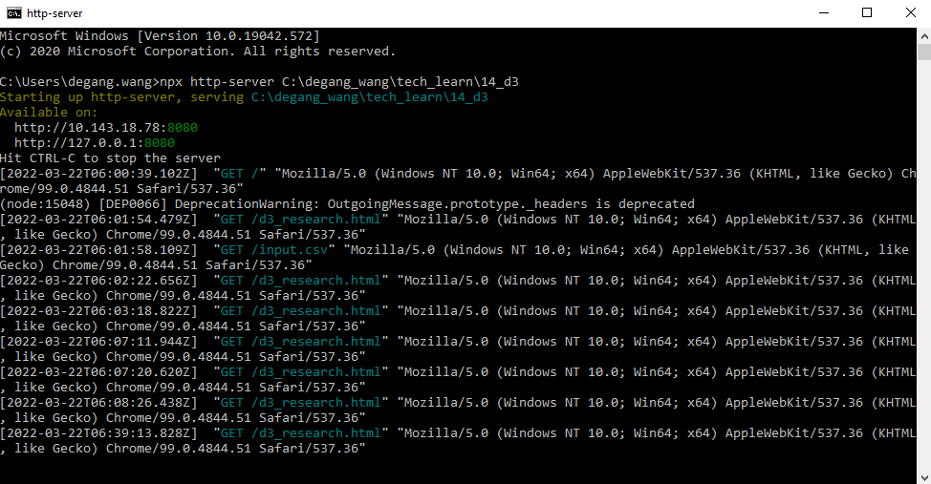

 |  | 然后在浏览器地址栏输入：
 |  |  | http://127.0.0.1:8080/d3_research.html

 |  |  | d3.csv 就应该能正常运行了。
 |  |  | 控制台能看到打印出的csv的内容

 | 第二个方法，在页面上放置一个file控件，让用户自己去选择csv文件传到网页上后，由网页的js代码来处理，这样做的话不需要架设http server
 |  | 这个老公的代码里已经实现
 |  | 选上input.csv文件后，console上能打印出csv文件的内容

